DEA_01
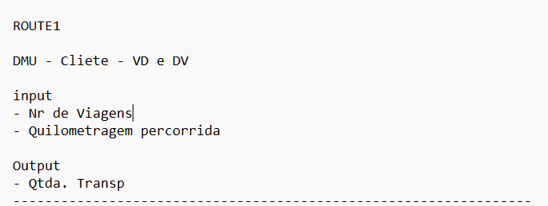
Eff | DMU
0.98889580767 | 2301
0.98347247236 | 2302
0.98836432765 | 2303
0.98588138393 | 2304
1 | 2305
0.97569675705 | 2306
0.97553419054 | 2307
1 | 2308
0.97125759921 | 2309
0.99404850446 | 2310
0.98458554718 | 2311
0.98762709398 | 2312
0.99057214117 | 2313
0.98882080766 | 2314
0.98999991912 | 2315
0.97982141116 | 2316
0.97638264309 | 2317
0.98929890011 | 2318
0.9842060583 | 2319
0.98655303186 | 2320
0.9772397798 | 2321
0.9612391648 | 2322
0.97757409386 | 2323
0.97176696799 | 2324
0.97324433971 | 2325
0.98321465669 | 2326
0.98939103781 | 2327
0.97987409921 | 2328
0.9813563129 | 2329
0.98092082331 | 2330
0.99480479384 | 2331
1 | 2332
0.98375653929 | 2333
0.98176916038 | 2334
0.98862502866 | 2335
0.94820242657 | 2336
0.98622512664 | 2337
0.97411976076 | 2338
0.98098000387 | 2339
0.97726895873 | 2340
0.97284852695 | 2341
0.97614045416 | 2342
0.97336591613 | 2343
0.96659126695 | 2344
0.96538480208 | 2345
0.98391209013 | 2346
0.98766704509 | 2347
0.96808183767 | 2348
0.98751904684 | 2349
0.98297069585 | 2350
0.97903284644 | 2351

